BON

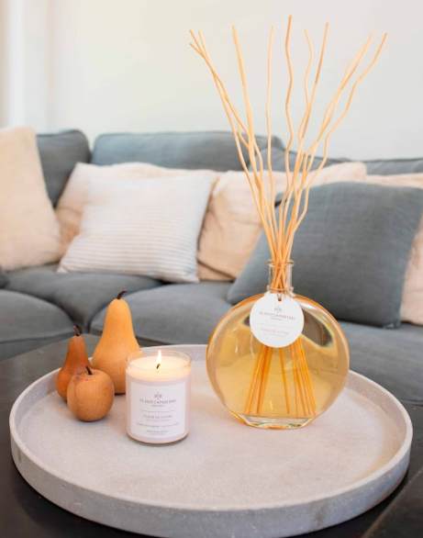
 |  | BON DE COMMANDE

 |  | Société
 |  | Nom
 |  | Rue + n°
 |  | Code Postal + Ville
 |  | Téléphone
Vivre au Sud S.R.L |  | TVA
+32(0) 475.777.312 |  | Adresse de livraison si différente
commande@vivreausud.com |  | de l'adresse de facturation

Code | Thème | Référence | Description | Valeur tvac à titre indicatif | Votre prix htva | Quantité commandée | TOTAL HTVA
G1 | CADEAUX GOURMANDS | Rosé Carpe Diem | Château Carpe Diem Rosé Côtes de Provence bio 2020 75cl dans un sac cadeau | 17.50 € | 15 € |  | - €
G2 | CADEAUX GOURMANDS | Coffret apéro | Rosé Carpe Diem+ Biscuits salés bio romarin & thym 100g + Délice de tomates séchées 90g dans un sac cadeau | 28.00 € | 20 € |  | - €
G3 | CADEAUX GOURMANDS | Coffret Provence | Coffret apéro+ Huile d'olive vierge extra ail & persil empilable 25cl dans un sac cadeau | 42.00 € | 35 € |  | - €
G4 | CADEAUX GOURMANDS | Coffret prestige | Coffret Provence+ Vinaigre de vin rouge jus de framboise empilable 25cl + Moulin à sel rose de l'Himalia empilable 270g dans un sac cadeau | 65.00 € | 50 € |  | - €
S1 | CADEAUX SENTEURS | Fleur parfumée | Fleur parfumée 100ml - Fragrance Fleur de Coton | 30.00 € | 20 € |  | - €
S2 | CADEAUX SENTEURS | Coffret senteur | Bougie 75g + Bouquet 100ml + Parfum d'intérieur 100ml - Fragrance Fleur de Coton | 50.00 € | 30 € |  | - €
S3 | CADEAUX SENTEURS | Bouquet parfumé prestige | Bouquet parfumé 500ml - Fragrance Fleur de Coton | 75.00 € | 45 € |  | - €
S4 | CADEAUX SENTEURS | Coffret prestige | Bougie 180g + Bouquet 100ml + Parfum d'intérieur 100ml + Brume d'oreiller 50ml - Fragrance Fleur de Coton dans une boîte cadeau | 80.00 € | 50 € |  | - €
B1 | CADEAUX BIEN-ÊTRE | Boîte métal "sur les marches" | Crème mains lait d'ânesse Coton 30ml + Sachet de lavande lin 18g + Savon Coton 100g dans une boîte en métal décorée | 20.00 € | 15 € |  | - €
B2 | CADEAUX BIEN-ÊTRE | Coffret lait d'ânesse | Crème douche 250ml + Lait corps 250ml + Crème mains 30ml | 50.00 € | 30 € |  | - €
B3 | CADEAUX BIEN-ÊTRE | Coffret Eau de Ventoux | Eau de toilette 100ml + Gel douche 250ml + Savon 100g | 50.00 € | 30 € |  | - €
B4 | CADEAUX BIEN-ÊTRE | Coffret prestige | Savon amande 100g + Savon Coton 100g + Crème douche 250ml + Lait corps 250ml + Crème pour les mains 75ml + Sels de bain 300g dans une boîte cadeau | 80.00 € | 50 € |  | - €
Z1 | CADEAUX ZÉRO DÉCHET | Coffret femme | Nettoyant visage solide 100g + Baume de jour solide 32g et boîte alu + Porte-savon artisanal en bois d'érable dans un sachet cadeau | 47.00 € | 30 € |  | - €
Z2 | CADEAUX ZÉRO DÉCHET | Coffret homme | Savon solide tout-en-1 pour homme (corps, visage, cheveux, rasage) 100g + Baume visage solide 40g + Boîte de transport alu dans un sachet cadeau | 45.00 € | 30 € |  | - €
Z3 | CADEAUX ZÉRO DÉCHET | Coffret prestige | Coffret femme + coffret homme dans une boîte cadeau | 92.00 € | 50 € |  | - €
 |  |  |  |  |  | TOTAL | - €
 |  |  | Bon de commande à envoyer à commande@vivreausud.com
 |  |  | Livraison gratuite à partir de 500€
 |  |  | Livraison directe possible vers votre client ou votre collaborateur (sur devis)
 |  |  | Délai de livraison: Maximum 3 semaines après commande
Merci pour votre commande.

